機能要件
■機能要件
No | 必要ページタイトル | 必要ページで伝えたいこと・目的 | 機能要件大分類 | Must,Want条件 | And,Or条件 | 機能要件詳細 | 記載内容/参考イメージ
1 | 全ページ共通要素 | 全ページ共通の雛形要素を記載。 全ページにて常に表示される要素。 | ヘッダー | Must | - | 各子ページへ遷移するヘッダーを全ページで常時固定表示
2 |  |  |  | Must | - | ボタン毎カーソルを合わせると、会社ロゴに合わせた水色に文字色変化・下線部が出る
3 |  |  |  | Must | - | 上部左上に全ページで常時固定表示
4 |  |  | フッター | Must | - | 最上部へ戻ることができるボタンを1画面以上スクロールするページの最下部に設置
5 |  |  |  | Must | And | 遷移ではなくスライドで戻る
6 |  |  |  | Must | - | 全ページ最下部に表示
7 |  |  | スマートフォン表示に対応 | Must |  | 同左
8 |  |  | 描画 | Must | - | クリック可能箇所でカーソルが指に変化すること
9 |  |  |  | Want | And | 背景や文字に何らかのエフェクトを付ける。
10 | TOP | 何をしている会社か伝える。 このページを中心に、各ページに遷移する。 | Top画面 | Must | - | 左中右といった感じで斜め線で分割し3種類の画像を表示
11 |  |  |  | Want | or | 3種類の画像を3秒間隔でフェイドアウト→フェイドインで切り替え
12 |  |  |  | Want | or | スクロールすると3種類の画面が切り替わる
13 |  |  | コンテンツ | Must |  | 各子ページのタイトルを掲載
14 |  |  |  | Must |  | 各子ページの概要説明文
15 |  |  |  | Must |  | 各子ページのイメージ画像を背景
16 |  |  |  | Must |  | 各子ページへの遷移
17 |  |  |  | Want |  | 各子ページへの案内にカーソルを合わせると、強調表示（浮出る、縁が光る等） | 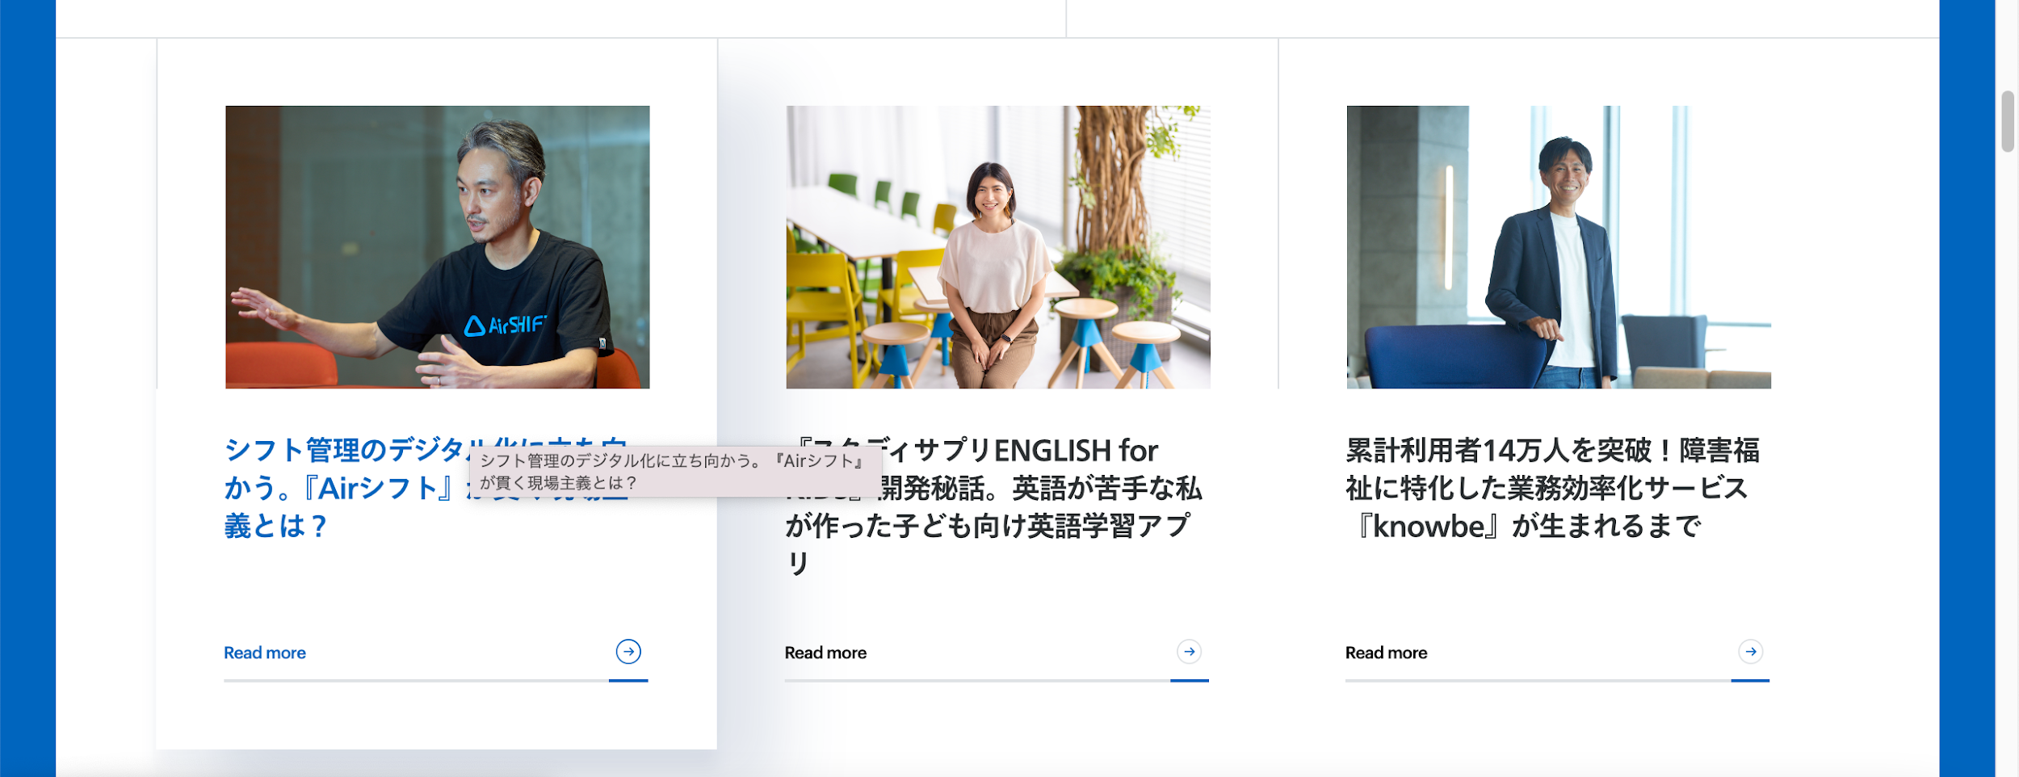
18 |  |  |  | Must |  | 事業紹介ページへの画像リンク（3種） | 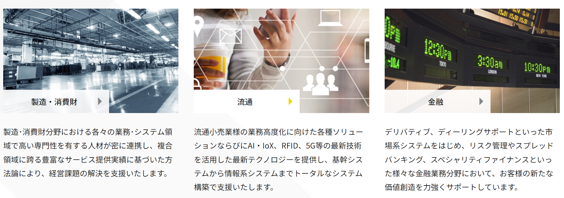
19 |  |  | プレスリリース | Must |  | Top画像直下に配置
20 |  |  |  | Must |  | 直近の5件をTOP表示
21 |  |  |  | Must |  | 各リリースページに遷移
 |  |  |  | Must |  | テーブル形式で動的編集可能
23 |  |  |  | Must |  | 日付・分類・タイトルを1行に掲載
24 |  |  |  | Want |  | 過去プレスリリース一覧ページにアーカイブ （過去の記事についてはこちら。をクリックで移動）
25 | 子ページの共通要素 | 子ページの共通要素を記載。 |  | Must |  | コンテンツ間の区切り(罫線等)
26 |  |  |  | Must | or | 子ページ用ヘッダーを常時上部に固定表示
27 |  |  |  | Must | or | 各項目の終了位置に、ページTOPへ遷移するボタン配置
28 | 会社概要 | 沿革、概要、組織図、アクセス等を掲載。 | ページは分けずに1ページ、各項目のスタート位置にジャンプする機能 | Must |  | 同ページ内の別項目に遷移 | ◯会社概要 https://www.linkin.co.jp/profile/outline/outline.html ◯組織図 https://www.linkin.co.jp/profile/organization/organization.html ◯アクセス https://www.linkin.co.jp/profile/map/map.html
29 |  |  |  | Must |  | 各遷移ボタンにアイコン・タイトル掲載
30 |  |  |  | Want |  | 各遷移ボタンにカーソルを合わせると、強調表示（浮出る、縁が光る、音が出る等）
31 |  |  | 沿革・会社概要 | Must |  | 表形式で掲載
32 |  |  |  | Must |  | 年月、内容の2列
33 |  |  |  | Must |  | 行追加・削除可能
34 |  |  | 組織図 | Must |  | 画像を掲載
35 |  |  |  | Must |  | 画像の差し替え可能
36 |  |  | アクセス | Must |  | Google mapの埋め込み
37 |  |  |  | Must | or | 平面図の掲載
38 |  |  |  | Must | or | GoogleEarthの掲載
39 | 事業紹介 | ソリューション事業の取組紹介 | ページは分けずに1ページ、各項目のスタート位置にジャンプする機能 | Must |  | 同ページ内の別項目に遷移
40 |  |  |  | Must |  | 各遷移ボタンにアイコン・タイトル掲載
41 |  |  |  | Want |  | 各遷移ボタンにカーソルを合わせると、強調表示（浮出る、縁が光る、音が出る等）
42 |  | AI事業の取組紹介 | 別サイトへ遷移 | Must |  | 準備中画像の掲載
43 |  | ペット関連ECサイト | 別サイトへ遷移 | Must |  | https://www.aydoggy.com へ遷移
44 | 採用情報 | 採用情報を記載 | 各種募集への案内 | Must |  | 各種募集へのリンク掲載 | https://www.linkin.co.jp/recruit/career/career.html ・新卒採用 ・中途採用
45 | 問合せ | 弊社への問い合わせ | 問い合わせフォーム作成 | Must |  | 入力フォーマット
46 |  |  |  | Must | and | 入力制限
47 |  |  |  |  | and | 入力制限に引っ掛かる場合、アラートポップアップ表示
48 |  |  |  | Must |  | 入力項目の必須・任意設定
49 |  |  |  | Must |  | 必須入力がなければ送信不可
50 |  |  |  | Must |  | 送信不可の場合エラーメッセージ
51 |  |  |  | Must |  | 送信ボタンで入力内容送信
52 |  |  |  | Must |  | 送信されたら入力内容を記録
53 |  |  |  | Must |  | 送信されたらメールにて通知
54 | プライバシーポリシー | 個人情報保護に関する取り組みの提示 | プライバシーポリシーの掲載 | Must |  | 子ページの共通要素通り | ベースは現行踏襲 https://www.linkin.co.jp/privacypolicy/index.html
55 |  |  |  | Must |  | Pマークのアイコン掲載

